1. População
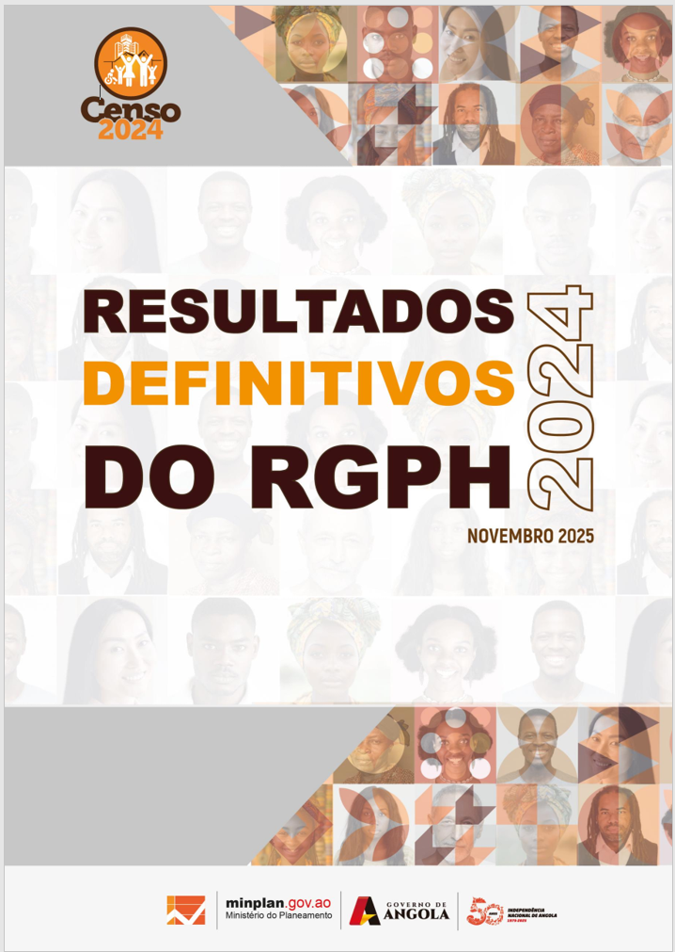

Quadros Anexos
1. População

2. Estado Civil
Quadros Anexos -
2. Estado Civil

3. Registo Civil
Quadros Anexos -
3. Registo Civil

4. Deficiência e Albinismo
Quadros Anexos -
4. Deficiência

5. Orfandade
Quadros Anexos -
5. Orfandade

6. Língua Materna
Quadros Anexos -
6. Língua e etnia

7. Religião
Quadros Anexos -
7. Religião

8. Educação
Quadros Anexos -
8. Educação e FP

9. Agregado Familiar
Quadros Anexos -
9.Agregado Familiar

10. Habitação
Quadros Anexos -
11. Habitação

